상품제안서
주문제작 PVC캐릭터 열쇠고리 | 상품코드: S25780

 |  |  |  |  |  |  | 02-713-8555 | www.synergygift.co.kr
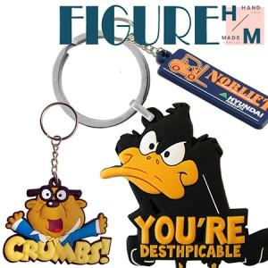

【상세/제작정보】 | <p>* 디자인의 난이도나 색상에 따라 추가 금액 발생할 수 있습니다.&nbsp;</p><p>* 기본3색(1도 추가시 추가 금액 발생) / 기본 사이즈 4cm내외</p>

【인쇄/포장옵션】 | 풀칼라 / OPP(비닐)

【공급단가】 | 수량 | 500~ | 1,000~ | 3,000~ | 5,000~ | 10,000~
*VAT별도 | 2D단면 | 1,820원 | 1,750원 | 1,690원 | 1,620원 | 1,560원
 | 반3D단면 | 2,100원 | 2,020원 | 1,950원 | 1,870원 | 1,800원
 | 3D형 | 2,940원 | 2,830원 | 2,730원 | 2,620원 | 2,520원

【상품 URL】 | https://www.synergygift.co.kr:443/src/goods_detail.php?gdno=25780

